01.JDK
安装JDK
jdk-8u161-windows-x64.exe 或者更高版本
https://www.oracle.com/technetwork/java/javase/downloads/jdk8-downloads-2133151.html

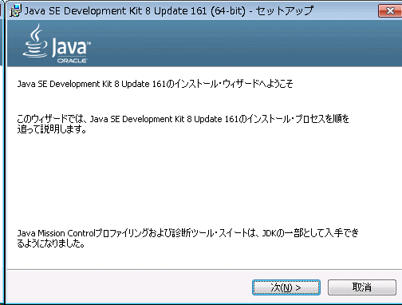

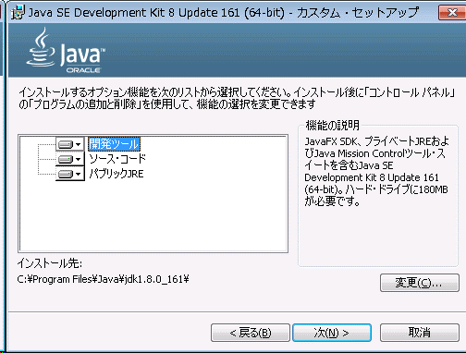

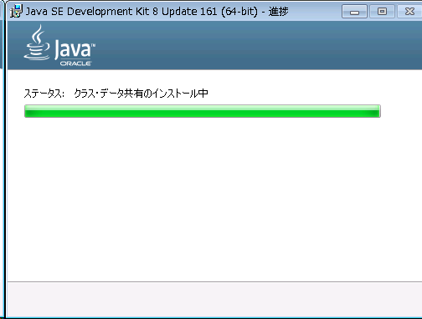

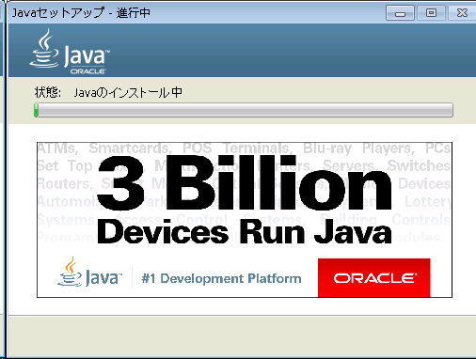

一直到最后即可，最后的图我没截到，手快，关掉了。

02.mysql
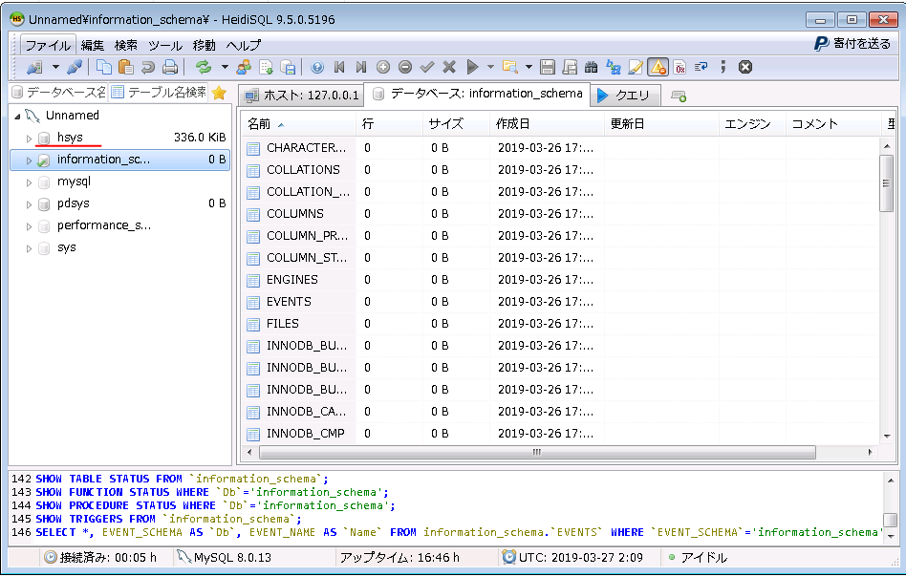
安装mysql，配置hsys数据库
■下载
mysql：https://dev.mysql.com/downloads/mysql/
.NET4.5.2(已安装就非必要)：https://www.microsoft.com/en-us/download/details.aspx?id=42642

■安装
双击启动 mysql-installer-community-8.0.13.0.msi
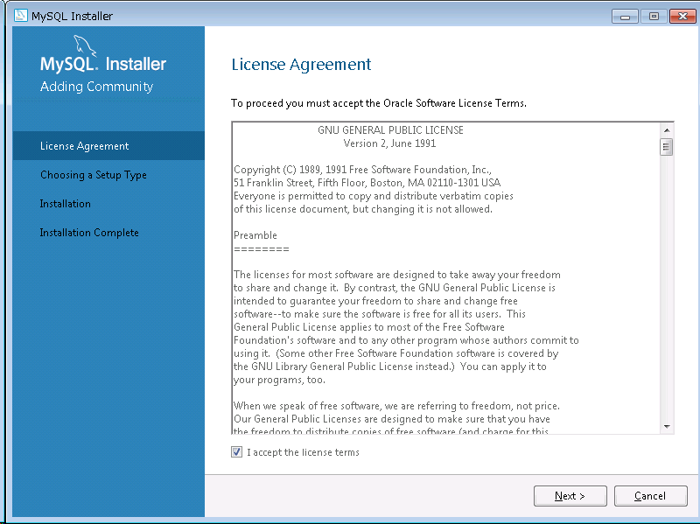

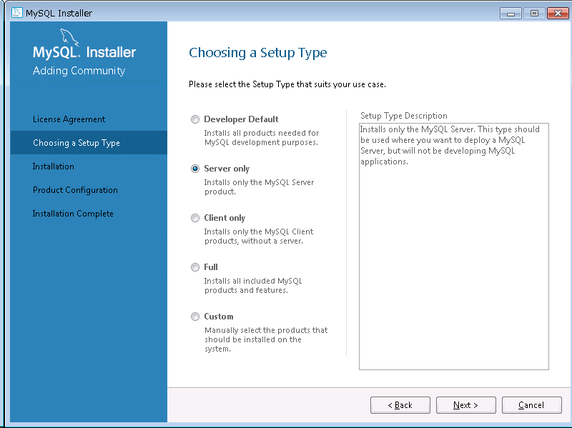

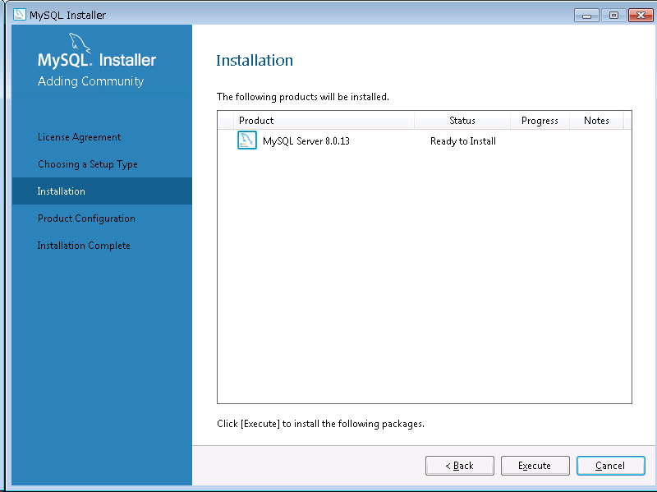

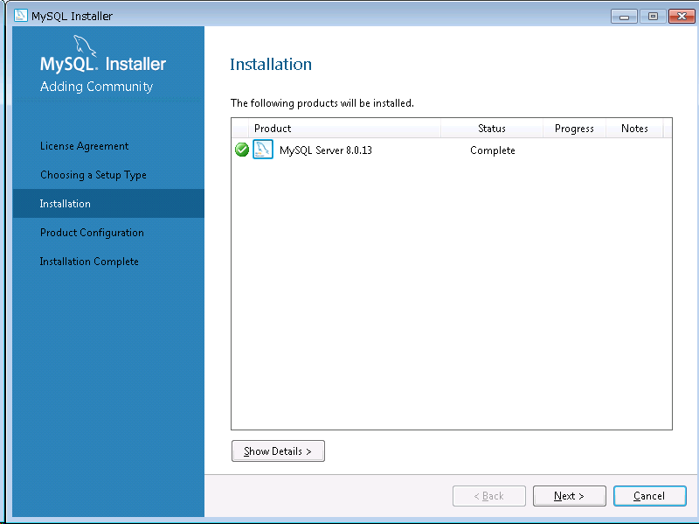

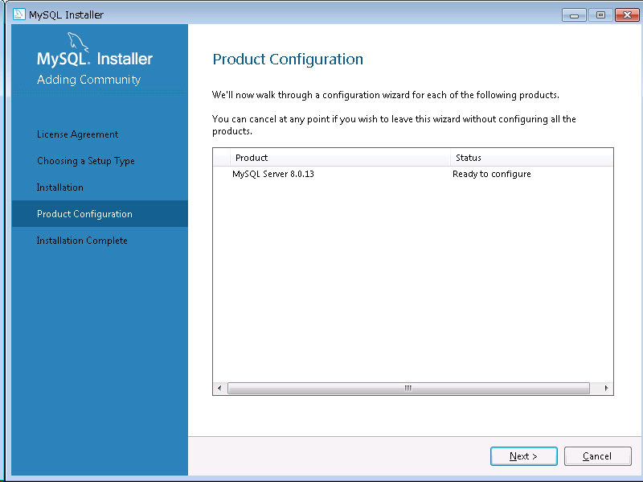

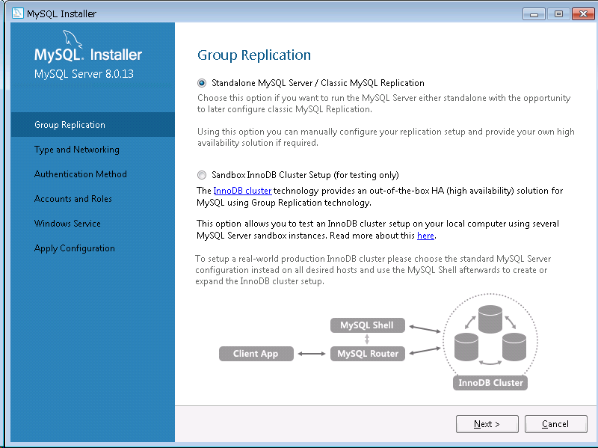

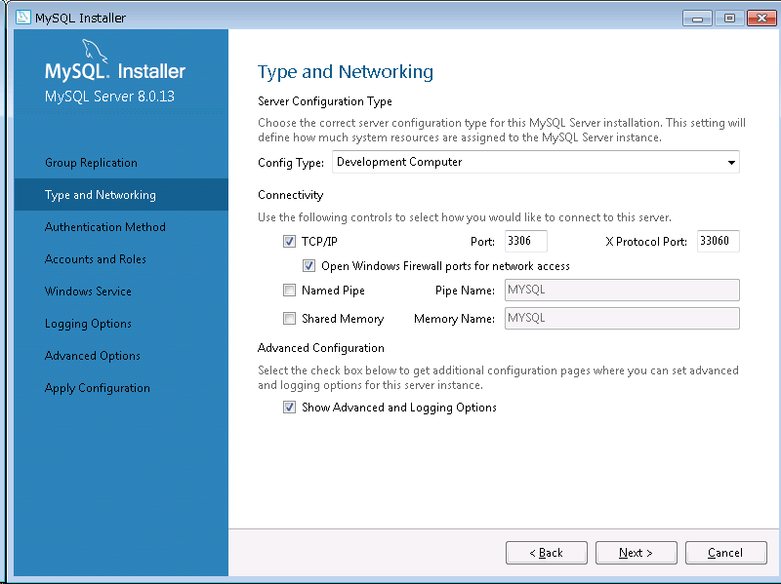

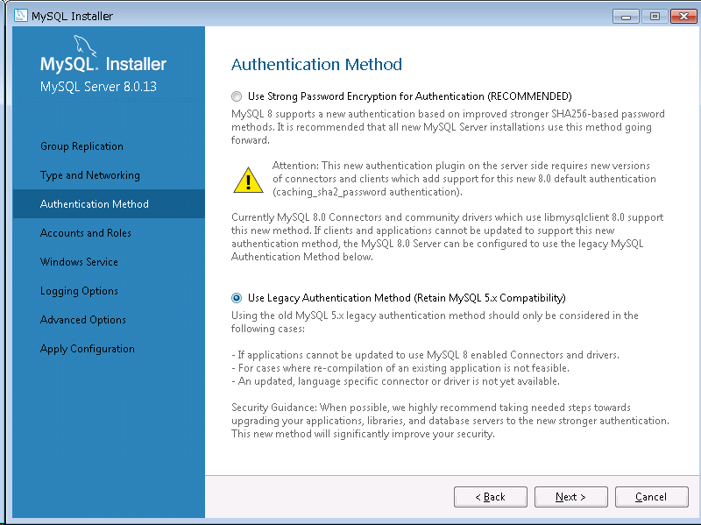

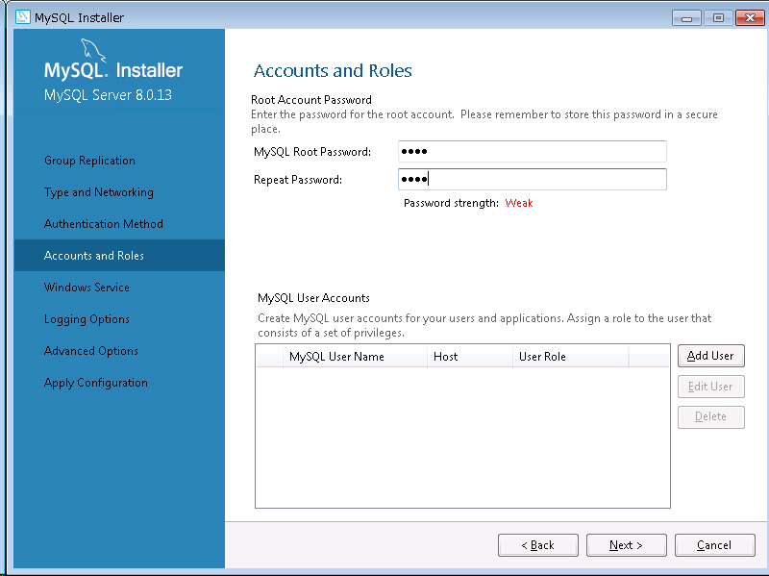

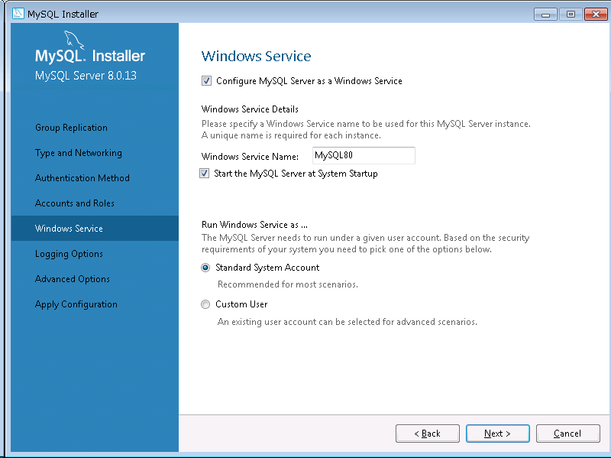

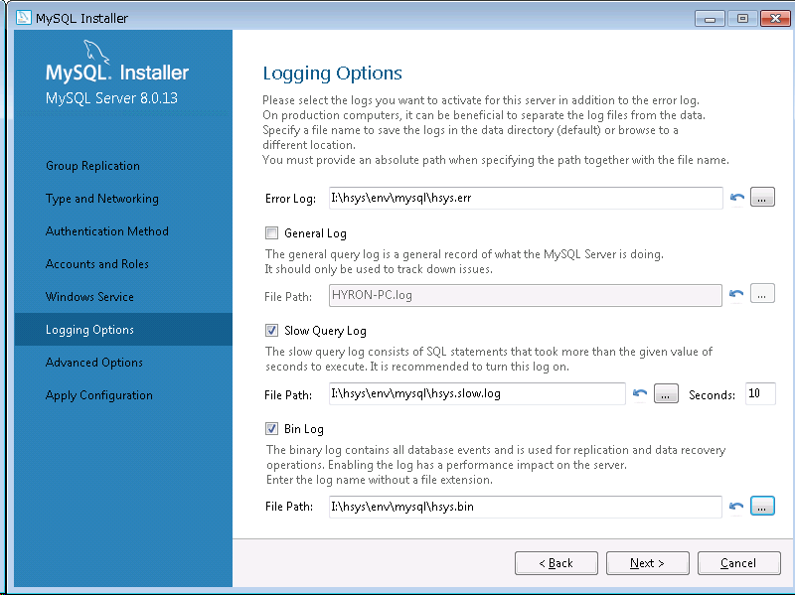

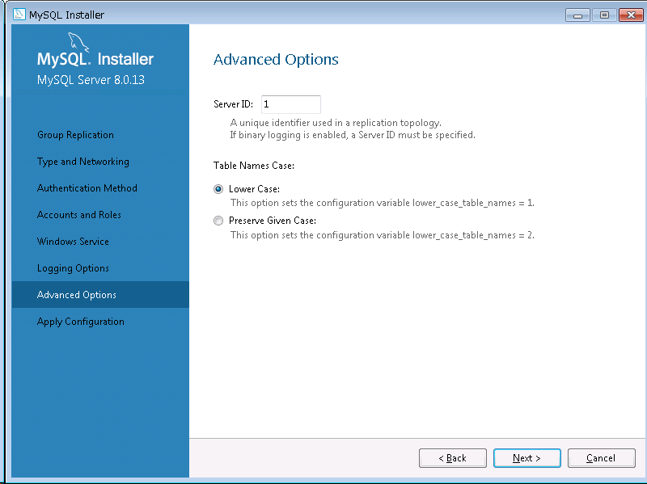

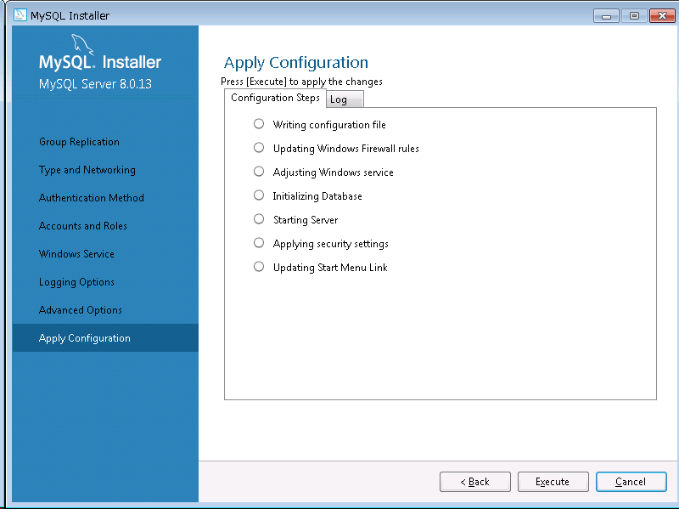

 | 有时候可能会在Starting Server步骤发生错误，原因是用户的权限不够，所以修改启动服务的账号即可。
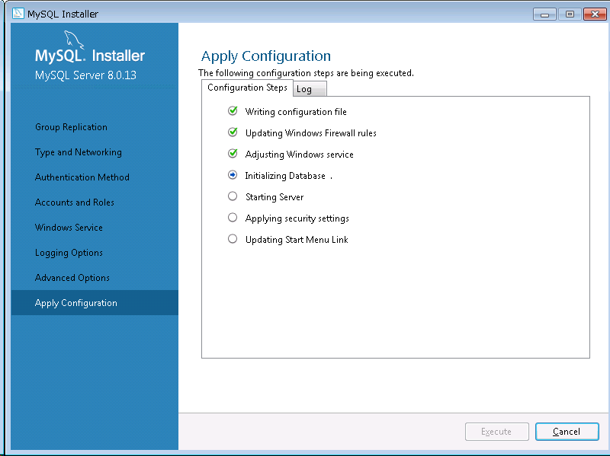
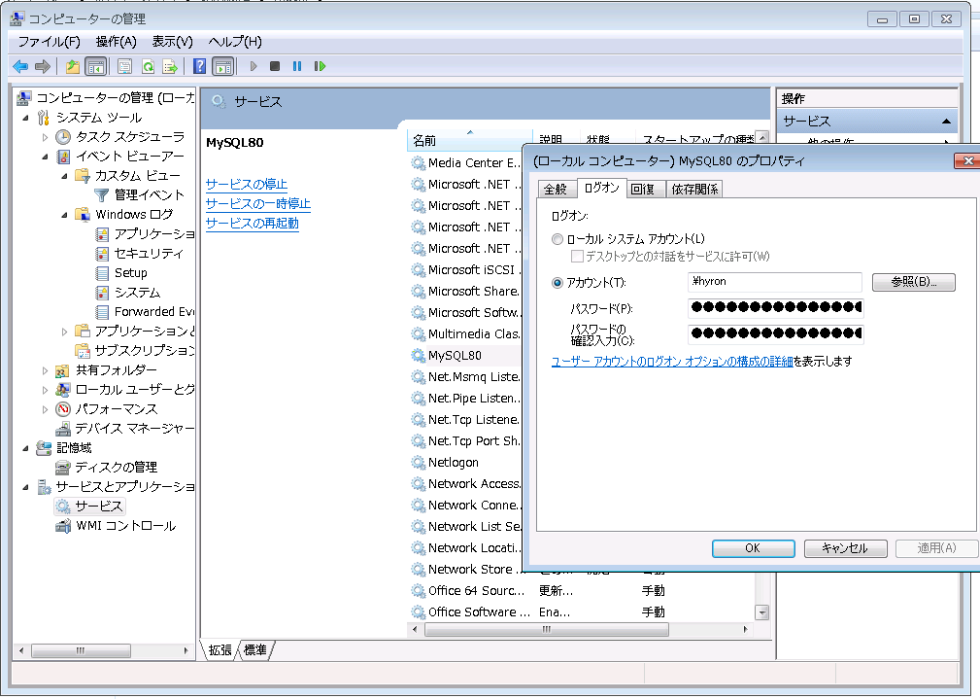

mysql安装结束！
安装客户端，做连接测试：
这里使用HeidiSQL_9.5.0.5196_Setup，有其他的客户端也行。
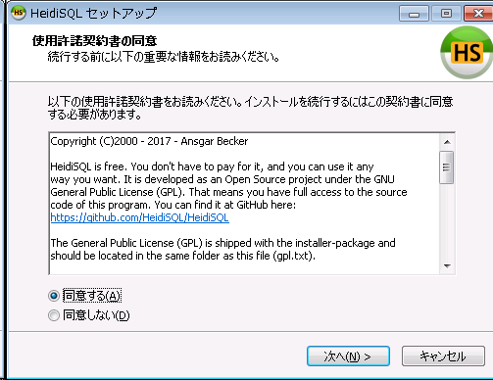

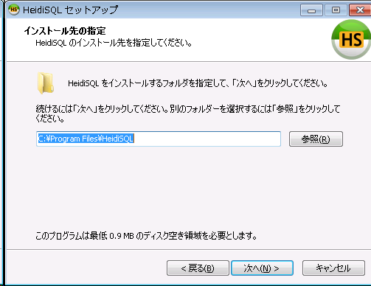

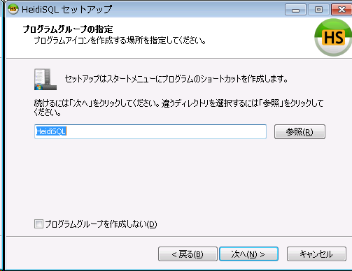

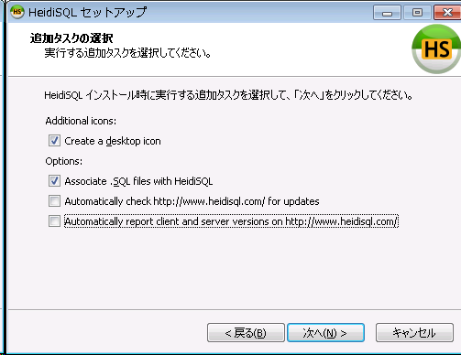

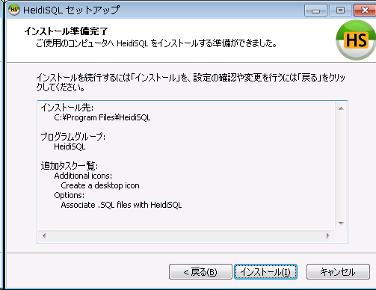

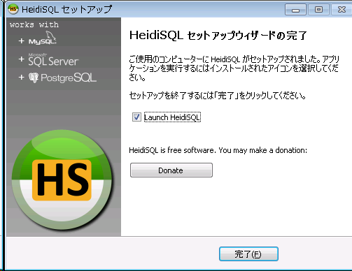

安装结束，建立连接
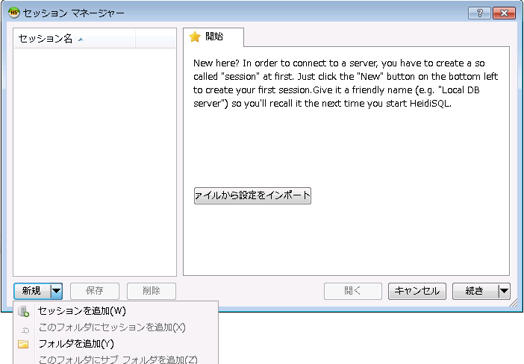

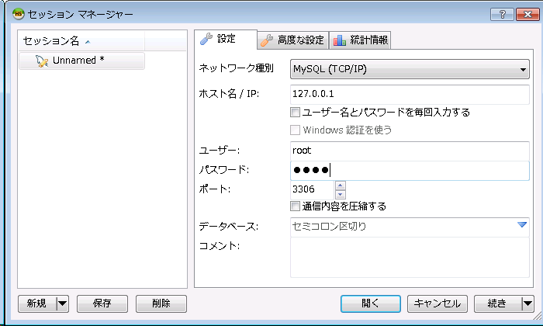

成功！
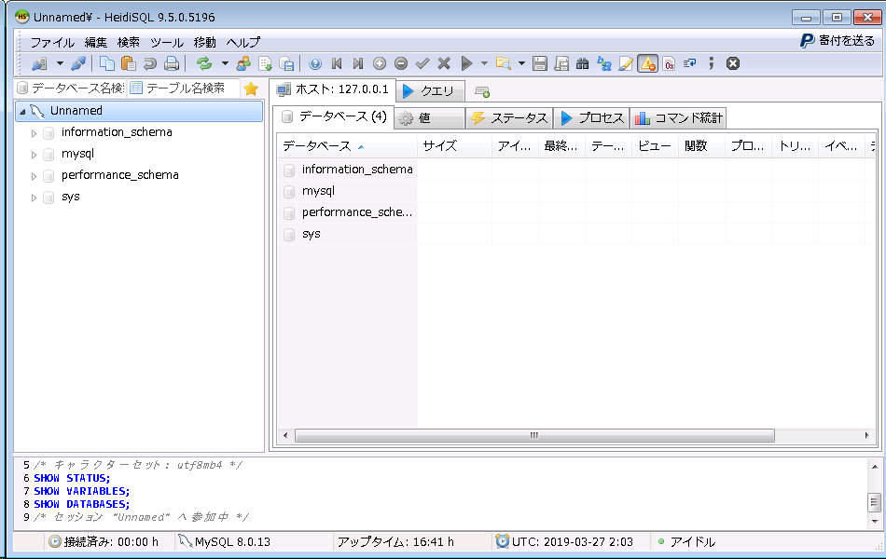

建立数据库，初始化数据库：
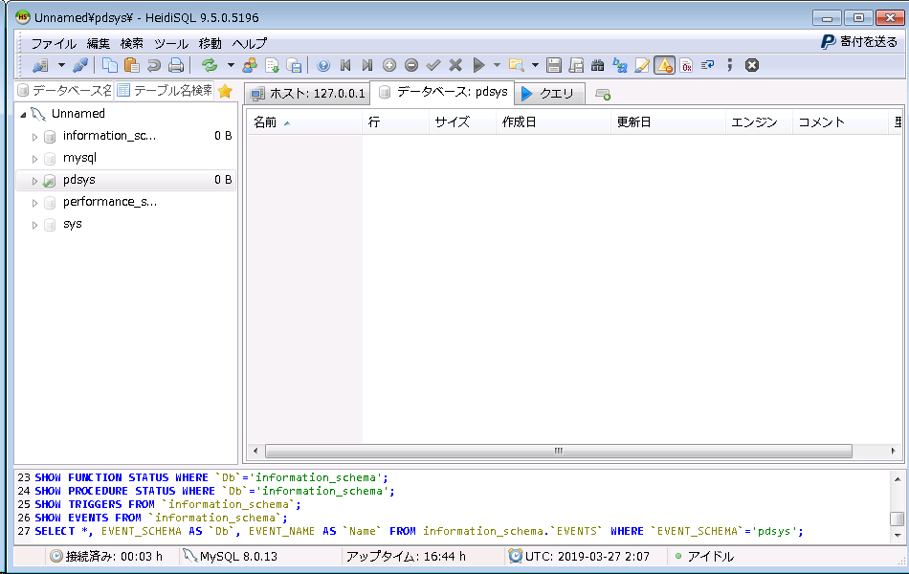
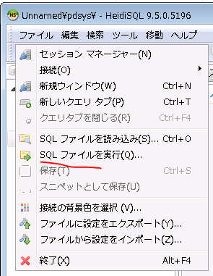

成功！

01.HSYS
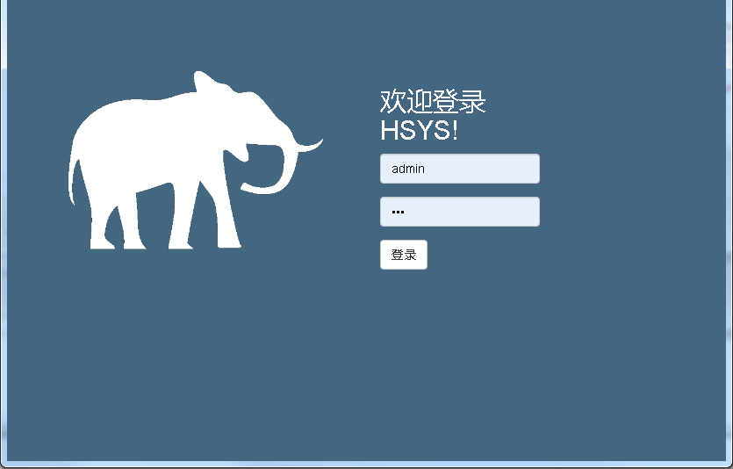
配置hsys，并启动
建立任意目录，并修改hsys.bat中下列路径：
SET JAVA=C:\Program Files\Java\jdk1.8.0_161\bin\java.exe
SET HSYS_JAR=I:\hsys\hsys-1.0.0.jar
SET HSYS_CFG=I:\hsys\hsys.yml

%JAVA% -jar %HSYS_JAR% --spring.config.location=%HSYS_CFG%

修改配置hsys.yml文件中相关：
# Tomcat
server:
tomcat:
uri-encoding: UTF-8
max-threads: 1000
min-spare-threads: 30
port: 80
connection-timeout: 5000
servlet:
context-path: /hsys

spring:
#profiles: # 环境 dev
# active: dev
#aop:
# auto: true
jackson: # jackson时间格式化
time-zone: GMT+8
date-format: yyyy-MM-dd HH:mm:ss
servlet:
multipart:
max-file-size: 50MB
max-request-size: 50MB
enabled: true
resources: # 指定静态资源的路径
static-locations: classpath:/static/
mvc:
static-path-pattern: /**
datasource: # 数据库配置
url: jdbc:mysql://localhost:3306/hsys?useSSL=false&useUnicode=true&characterEncoding=utf-8&allowMultiQueries=true
username: root
password: root
driverClassName: com.mysql.jdbc.Driver
thymeleaf: #thymeleaf
prefix: classpath:/templates/
suffix: .html
mode: HTML
encoding: UTF-8
cache: true #turn off when in developing or cant refresh immdiately
servlet:
content-type: text/html

#log配置
logging:
level:
org.springframework.web: WARN
com.hsys.mappers: DEBUG
com.hsys: ERROR
file: I:/hsys/log/hsys.log

# Mybatis配置
mybatis:
mapperLocations: classpath:mappers/*.xml
type-aliases-package: com.hsys.models,com.hsys.mappers
configuration:
map-underscore-to-camel-case: true
# 分页插件
pagehelper:
helperDialect: mysql
reasonable: true
support-methods-arguments: true
params: count=countSql

#hsys其余设定
hsys:
version:
number: r1.0.0
upload:
temp-folder: I:/hsys/temp #临时文件夹
attendance-folder: I:/hsys/upload/attendance #考勤信息文件夹
receipt-attachment-folder: I:/hsys/upload/receipt-attachment #报销单附件文件夹
backup: #备份设定
database:
enable: true
location: D:\dev\hsys\env\mysql-5.7.21-winx64\bin\ #mysql安装bin路径
backupDir: c:/hsys/dbbackup
host: localhost
name: hsys
username: root
password: root

启动
点击hsys.bat
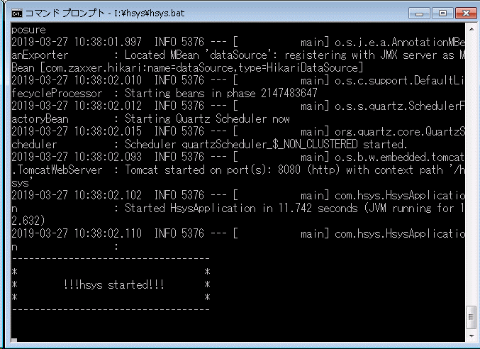

登录：初始用户 admin 初始密码 123

